login01
Credit: https://medium.com/@dhadiprasetyo/crafting-clear-and-effective-test-cases-best-practices-for-high-quality-software-testing-6a5b4e4e711d
Tester Name | Nan , Kong , Ja
Test Scenario Name | Login
Description | Tesing login
Test Environment | OS: Windows 11 Browser: Chrome

Positive Test Scenario
Test Case ID | Description | PreConditions | Test Steps | Test Data | Expected Result | Actual Result | Status | Screenshot | Note
login01_pos01 | Login with valid username, password and national-ID | User is already registered | URL: https://reg.rmutk.ac.th/registrar/login.asp 1. Fill username field with valid username 2. Fill password field with valid password 3. Fill national-id field with valid national-id | [Confidential] | Browser is redirected to "Change Password" page. | ✅ Login successful, redirected to 'Change Password' page: https://reg.rmutk.ac.th/registrar/changepwd.asp?avs438303755=1 | PASS | 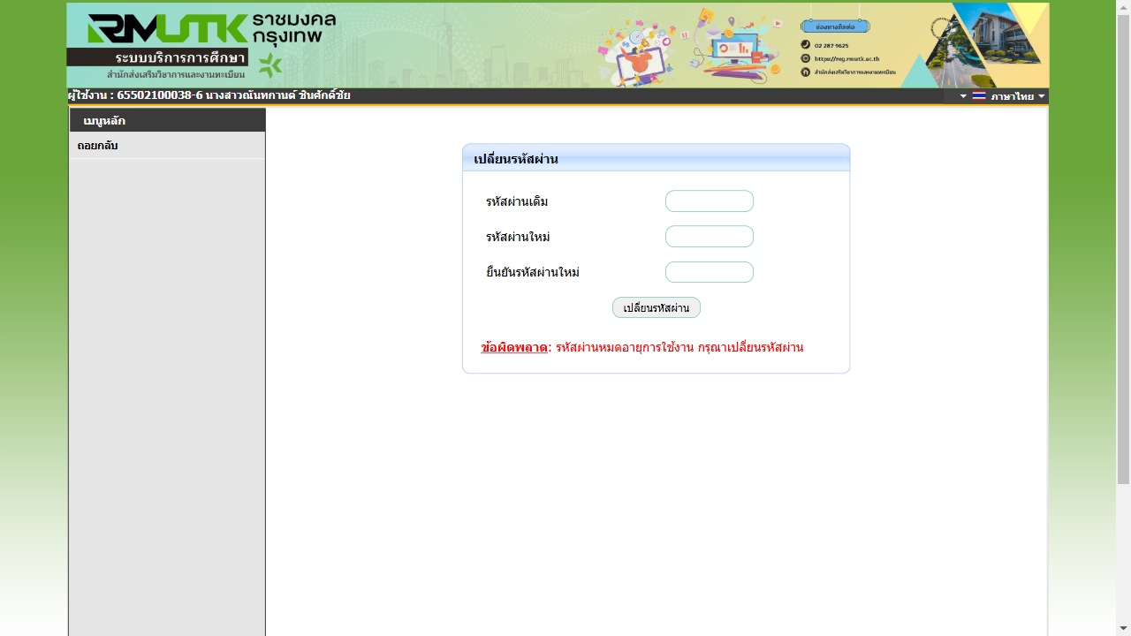 C:\Users\Admin\Desktop\playwright_pytest\screenshots\login01_pos01.png

Negative Test Scenario
Test Case ID | Description | PreConditions | Test Steps | Test Data | Expected Result | Actual Result | Status | Screenshot | Note
login01_neg01 | Login with valid username and invalid password and invalid national-ID | User is already registered | URL: https://reg.rmutk.ac.th/registrar/login.asp 1. Fill username field with valid username 2. Fill password field with invalid password 3. Fill national-id field with invalid national-id | Username: [Confidential] Password: 5555 National-id: 5555 | Browser shows text "กรุณาป้อนรหัสประจำตัวและรหัสผ่านให้ถูกต้อง" in blue. | ❌ พบข้อความแจ้งเตือน แต่สีไม่ถูกต้อง เป็นสีแดง | FAIL | 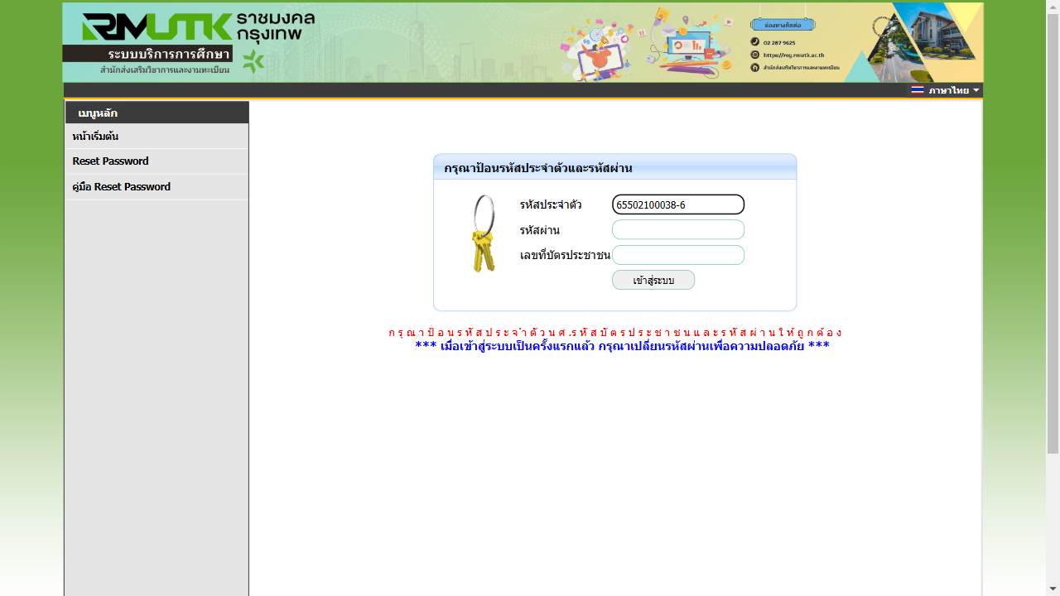 C:\Users\Admin\Desktop\playwright_pytest\screenshots\login01_neg01.png
login01_neg02 | Login with valid username and valid password and invalid national-ID | User is already registered | URL: https://reg.rmutk.ac.th/registrar/login.asp 1. Fill username field with valid username 2. Fill password field with valid password 3. Fill national-id field with invalid national-id | Username: [Confidential] Password: 5555 National-id: 5556 | Browser shows text "ก รุ ณ า ป้ อ น ร หั ส ป ร ะ จ ำ ตั ว น ศ .ร หั ส บั ต ร ป ร ะ ช า ช น แ ล ะ ร หั ส ผ่ า น ใ ห้ ถู ก ต้ อ ง" | ✅ พบข้อความก รุ ณ า ป้ อ น ร หั ส ป ร ะ จ ำ ตั ว น ศ .ร หั ส บั ต ร ป ร ะ ช า ช น แ ล ะ ร หั ส ผ่ า น ใ ห้ ถู ก ต้ อ ง | PASS |  C:\Users\Admin\Desktop\playwright_pytest\screenshots\login01_neg02.png
login01_neg03 | Login with empty username and empty password and empty national-ID | User is already registered | URL: https://reg.rmutk.ac.th/registrar/login.asp 1. Fill username field with empty username 2. Fill password field with empty password 3. Fill national-id field with empty national-id | Username: Password: National-id: | Browser shows text "กรุณาป้อนรหัสประจำตัวและรหัสผ่านให้ถูกต้อง"in red. | ✅ พบข้อความแจ้งเตือน และเป็นสีแดง | PASS | 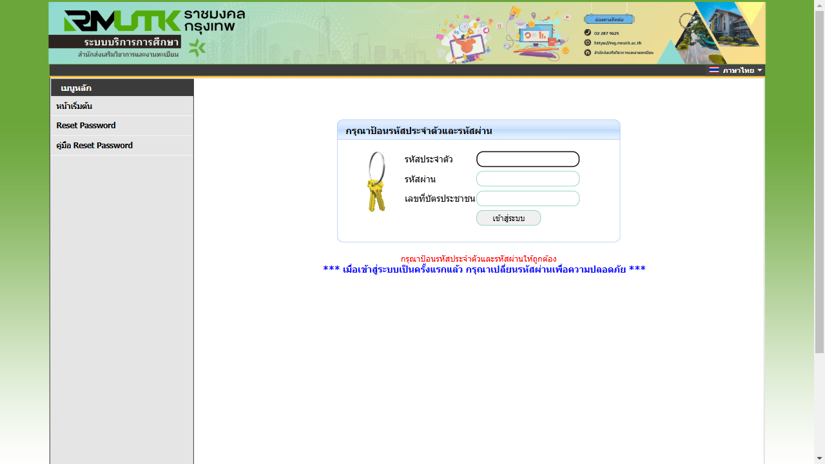 C:\Users\Admin\Desktop\playwright_pytest\screenshots\login01_neg03.png
login01_neg04 | Login with empty username and empty password and empty national-ID | User is already registered | URL: https://reg.rmutk.ac.th/registrar/login.asp 1. Fill username field with empty username 2. Fill password field with empty password 3. Fill national-id field with empty national-id | Username: Password: National-id: | Browser shows text "กรุณาป้อนรหัสประจำตัวและรหัสผ่านให้ถูกต้อง"in red. | ✅ พบข้อความแจ้งเตือน และเป็นสีแดง | PASS |  C:\Users\Admin\Desktop\playwright_pytest\screenshots\login01_neg04.png

logout01
Credit: https://medium.com/@dhadiprasetyo/crafting-clear-and-effective-test-cases-best-practices-for-high-quality-software-testing-6a5b4e4e711d
Tester Name | Nan , Kong , Ja
Test Scenario Name | Logout
Description | Tesing logout
Test Environment | OS: Windows 11 Browser: Chrome

Positive Test Scenario
Test Case ID | Description | PreConditions | Test Steps | Test Data | Expected Result | Actual Result | Status | Screenshot | Note
logout01_pos01 | ตรวจสอบว่าผู้ใช้สามารถล็อกเอาต์ออกจากระบบได้สำเร็จ | user ล็อคอินอยู่ | URL: https://reg.rmutk.ac.th/registrar/login.asp 1. ผู้ใช้กดปุ่ม "Logout" หรือ "ออกจากระบบ" 2. ระบบนำผู้ใช้ไปยังหน้าล็อกอินหรือหน้าแรกของเว็บไซต์ | ไม่มี (ใช้บัญชีที่ล็อกอินอยู่) | ระบบนำผู้ใช้ออกจากระบบและเปลี่ยนไปยังหน้าหน้าแรกของเว็บไซต์ URL : http://reg.rmutk.ac.th/registrar/home.asp | ✅ Logout successful, redirected to http://reg.rmutk.ac.th/registrar/home.asp | PASS | 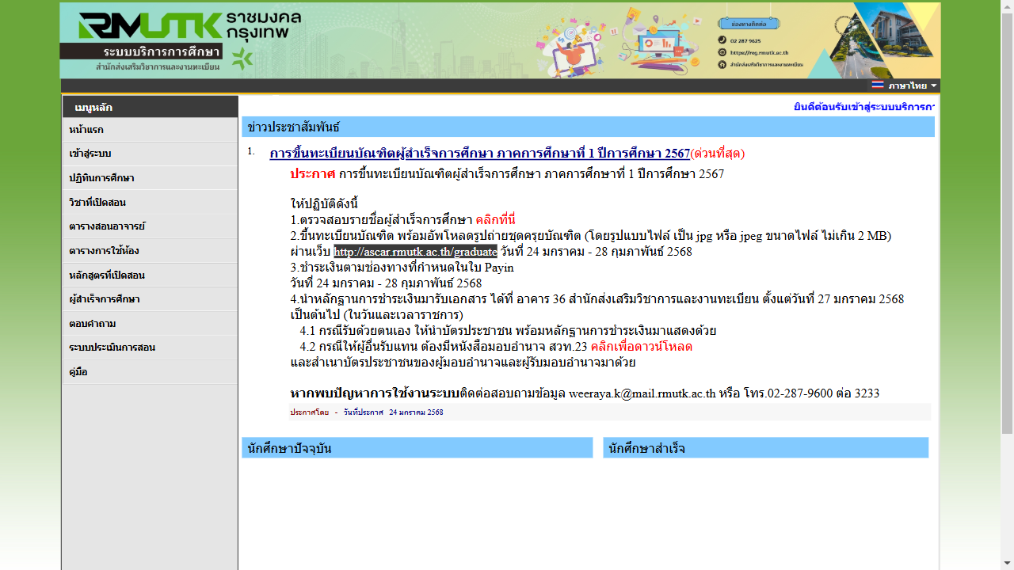 C:\Users\Admin\Desktop\playwright_pytest\screenshots\logout01_pos01.png

Negative Test Scenario
Test Case ID | Description | PreConditions | Test Steps | Test Data | Expected Result | Actual Result | Status | Screenshot | Note
-

